Sheet1
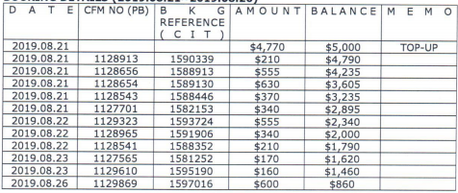

 | 上期预付款余额 | 5000
 | 订单金额 | 预付款余额
1590339 | 210 | 4790
1588913 | 555 | 4235
1589130 | 630 | 3605
1588446 | 370 | 3235
1582153 | 340 | 2895
1593724 | 555 | 2340
1591906 | 340 | 2000
1588352 | 210 | 1790
1581252 | 170 | 1620
1595190 | 160 | 1460
1597016 | 600 | 860
1597096 | 320 | 540
1596490 | 170 | 370
1596868 | 200 | 170

 | 确定应付款金额：4830 |  | 付款单编号：P190827150630535
 |  | 5000 | 剩余预付款
 |  | 170 | 预付款余额

